상품제안서
테팔 IH 스타트 앤 프리미엄 궁중팬 28cm+뒤집개+요리주걱 3종세트 | 상품코드: F29626

 |  |  |  |  |  |  | 02-412-0044 | www.easy1.co.kr
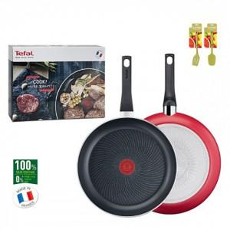

【상세/제작정보】 | 스티커 제작및 부착 비용 별도 문의.

【인쇄/포장옵션】 | / 포장불가능

【공급단가】 | 수량 | 15~ | 75~ | 100~ | 300~ | 500~
*VAT별도 | 단가 | 47,640원 | 46,840원 | 45,650원 | 44,860원 | 43,670원

【상품 URL】 | https://easy1.co.kr:443/src/goods_detail.php?gdno=29626

